Hoja1
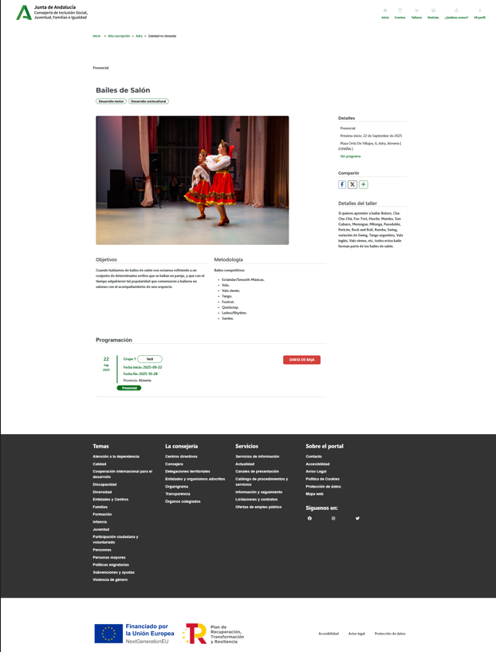
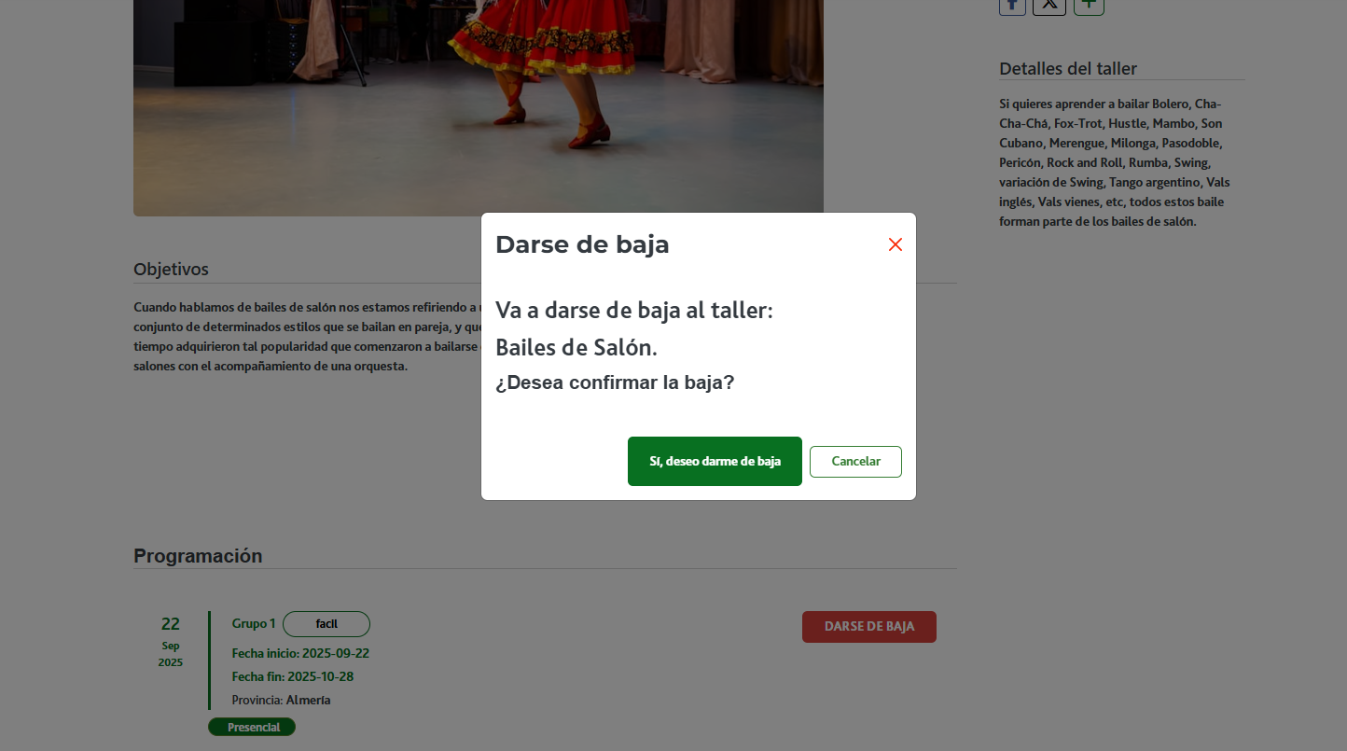

Enunciado de la historia |  |  |  | Criterios de aceptación
Identificador (ID) de la historia | Rol | Característica / Funcionalidad | Razón / Resultado | Número (#) de escenario | Criterio de aceptación (Título) | Contexto | Evento | Resultado / Comportamiento esperado
HU-CPA-0341-GESTION-TALLERES-PERSONAS-CANCELAR-INSCRIPCION-TALLER-CPA-VIRTUAL | Como persona Socia que accede desde el Formulario Consulta Listado Talleres CPA Virtual '(HU-CPA-0321-GESTION-TALLERES-PERSONAS-CONSULTA-LISTADO-TALLERES-CPA-VIRTUAL), habiendo seleccionado una taller vigente, al que ya se haya inscrito la persona Socia. Se enviarán por contexto desde dicho formulario los datos del taller seleccionado previamente. | Para el taller vigente, previamente seleccionado por la persona Socia, y en la que aparece como inscrito, desde la funcionalidad 'cancelar inscripción' será posible cancelar la misma. Si además, el estado de la inscripción fuera 'Admitida', al cancelarla, se incrementará en 1, el número de las plazas disponibles para el taller del centro que aplique. | Se mostrará en el formulario el detalle del taller del centro CPA previamente seleccionado con el botón 'cancelar inscripción' activo. Una vez pulsado el botón, se cancelará la inscripción y si la fecha del día no supera la fecha de inscripción del taller para el centro que aplique, se activará nuevamente el botón 'inscripción', a la vez que se desactiva el 'cancelar inscripción' | 1 | Formulario Cancelar Inscripcion Taller CPA Virtual | Una vez la persona Socia haya seleccionado en el Formulario Consulta Listado Talleres CPA Virtual '(HU-CPA-0321-GESTION-TALLERES-PERSONAS-CONSULTA-LISTADO-TALLERES-CPA-VIRTUAL) un taller y pulsado el botón 'cancelar inscripción', se le presentará el formulario detallado en esta HU. | N/A | Una vez la persona Socia haya seleccionado en el Formulario Consulta Listado Talleres CPA Virtual '(HU-CPA-0321-GESTION-TALLERES-PERSONAS-CONSULTA-LISTADO-TALLERES-CPA-VIRTUAL) un taller y pulsado el botón 'cancelar inscripción' , podrá cancelar su solicitud de inscripción, momento en el que se presentará este formulario, detallado en esta HU. En base a los datos de contexto recibidos desde el formulario indicado se presentará en la cabecera de la pantalla el detalle del taller previamente seleccionado.
 |  |  |  |  | Selección Centro
 |  |  |  | 2 | Código CPA | Se presenta un campo texto. No Visible. Presentará el código del CPA. | N/A | Se presentará en el campo del formulario el valor obtenido previamente mediante contexto desde el 'Formulario Autenticación' (HU-CPA-0001-AUTENTICACION_CPA-VIRTUAL_FASE1)
 |  |  |  | 3 | CPA | Se presenta un campo texto. No Editable. Presentará el nombre del CPA. | N/A | Se presentará en el campo del formulario el valor obtenido previamente mediante contexto desde el 'Formulario Autenticación' (HU-CPA-0001-AUTENTICACION_CPA-VIRTUAL_FASE1)
 |  |  |  | 4 | Provincia CPA | Se presenta un campo texto. No Editable. Presentará el nombre de la provincia del CPA | N/A | Se presentará en el campo del formulario el valor obtenido previamente mediante contexto desde el 'Formulario Autenticación' (HU-CPA-0001-AUTENTICACION_CPA-VIRTUAL_FASE1)
 |  |  |  | 5 | Código Postal | Se presenta un campo texto. No Editable. Presentará el código postal del CPA. | N/A | Se presentará en el campo del formulario el valor obtenido previamente mediante contexto desde el 'Formulario Autenticación' (HU-CPA-0001-AUTENTICACION_CPA-VIRTUAL_FASE1)
 |  |  |  |  | Detalle Taller
 |  |  |  | 6 | Código Taller | Se presenta un campo numérico. No visible. Código del taller que se desea dar de alta para el centro CPA indicado. Presentará el nombre del taller, obtenido previamente desde el Formulario Consulta Listado Talleres CPA Virtual '(HU-CPA-0321-GESTION-TALLERES-PERSONAS-CONSULTA-LISTADO-TALLERES-CPA-VIRTUAL) | N/A | Campo oculto.
 |  |  |  | 7 | Denominación Taller | Se presenta un campo texto. No editable. Denominación del taller. Presentará el nombre del taller, obtenido previamente desde el Formulario Consulta Listado Talleres CPA Virtual '(HU-CPA-0321-GESTION-TALLERES-PERSONAS-CONSULTA-LISTADO-TALLERES-CPA-VIRTUAL) | N/A | Se presenta en pantalla el valor obtenido.
 |  |  |  | 8 | Descripción Taller | Se presenta un campo texto. No editable. Descripción del taller. Presentará el nombre del taller, obtenido previamente desde el Formulario Consulta Listado Talleres CPA Virtual '(HU-CPA-0321-GESTION-TALLERES-PERSONAS-CONSULTA-LISTADO-TALLERES-CPA-VIRTUAL) | N/A | Se presenta en pantalla el valor obtenido.
 |  |  |  | 9 | Area | Campo texto. No editable. Presentará el nombre del taller, obtenido previamente desde el Formulario Consulta Listado Talleres CPA Virtual '(HU-CPA-0321-GESTION-TALLERES-PERSONAS-CONSULTA-LISTADO-TALLERES-CPA-VIRTUAL) | N/A | Se presenta en pantalla el valor obtenido.
 |  |  |  | 10 | Modalidad | Campo texto. No editable. Presentará el nombre del taller, obtenido previamente desde el Formulario Consulta Listado Talleres CPA Virtual '(HU-CPA-0321-GESTION-TALLERES-PERSONAS-CONSULTA-LISTADO-TALLERES-CPA-VIRTUAL) | N/A | Se presenta en pantalla el valor obtenido.
 |  |  |  | 11 | Promotor | Campo texto. No editable. | N/A | Se presenta en pantalla el valor obtenido.
 |  |  |  | 12 | Tipo Horario | Se presenta un campo texto. No editable.Tipo de horario del taller. Presentará el nombre del taller, obtenido previamente desde el Formulario Consulta Listado Talleres CPA Virtual '(HU-CPA-0321-GESTION-TALLERES-PERSONAS-CONSULTA-LISTADO-TALLERES-CPA-VIRTUAL) | N/A | Se presenta en pantalla el valor obtenido.
 |  |  |  | 13 | Fecha inicio | Se presenta un campo fecha. No editable. Fecha de inicio del taller. Presentará el nombre del taller, obtenido previamente desde el Formulario Consulta Listado Talleres CPA Virtual '(HU-CPA-0321-GESTION-TALLERES-PERSONAS-CONSULTA-LISTADO-TALLERES-CPA-VIRTUAL) | N/A | Se presenta en pantalla el valor obtenido.
 |  |  |  | 14 | Fecha fin | Se presenta un campo fecha. No editable. Fecha fin del taller. Presentará el nombre del taller, obtenido previamente desde el Formulario Consulta Listado Talleres CPA Virtual '(HU-CPA-0321-GESTION-TALLERES-PERSONAS-CONSULTA-LISTADO-TALLERES-CPA-VIRTUAL) | N/A | Se presenta en pantalla el valor obtenido.
 |  |  |  | 15 | Horario | Se presenta un campo texto. No editable.Horario (días de la semana y horario) en las que se impartirán las sesiones del taller. Presentará el nombre del taller, obtenido previamente desde el Formulario Consulta Listado Talleres CPA Virtual '(HU-CPA-0321-GESTION-TALLERES-PERSONAS-CONSULTA-LISTADO-TALLERES-CPA-VIRTUAL) | N/A | Se presenta en pantalla el valor obtenido.
 |  |  |  | 16 | Fecha inicio inscripción | Se presenta un campo fecha.No editable. Fecha de inicio para las inscripciones al taller. Presentará el nombre del taller, obtenido previamente desde el Formulario Consulta Listado Talleres CPA Virtual '(HU-CPA-0321-GESTION-TALLERES-PERSONAS-CONSULTA-LISTADO-TALLERES-CPA-VIRTUAL) | N/A | Se presenta en pantalla el valor obtenido.
 |  |  |  | 17 | Fecha fin inscripción | Se presenta un campo fecha. No editable. Fecha fin para las inscripciones al taller. Presentará el nombre del taller, obtenido previamente desde el Formulario Consulta Listado Talleres CPA Virtual '(HU-CPA-0321-GESTION-TALLERES-PERSONAS-CONSULTA-LISTADO-TALLERES-CPA-VIRTUAL) | N/A | Se presenta en pantalla el valor obtenido.
 |  |  |  | 17 | Fecha inicio inscripción extra | Se presenta un campo fecha.No editable. Fecha de inicio para las inscripciones extars al taller. Presentará el nombre del taller, obtenido previamente desde el Formulario Consulta Listado Talleres CPA Virtual '(HU-CPA-0321-GESTION-TALLERES-PERSONAS-CONSULTA-LISTADO-TALLERES-CPA-VIRTUAL) | N/A | Se presenta en pantalla el valor obtenido.
 |  |  |  | 17 | Fecha fin inscripción extra | Se presenta un campo fecha. No editable. Fecha fin para las inscripciones extras al taller. Presentará el nombre del taller, obtenido previamente desde el Formulario Consulta Listado Talleres CPA Virtual '(HU-CPA-0321-GESTION-TALLERES-PERSONAS-CONSULTA-LISTADO-TALLERES-CPA-VIRTUAL) | N/A | Se presenta en pantalla el valor obtenido.
 |  |  |  | 18 | Número Plazas | Se presenta un campo numérico. No editable. Número de plazas totales definidas para el taller. Presentará el nombre del taller, obtenido previamente desde el Formulario Consulta Listado Talleres CPA Virtual '(HU-CPA-0321-GESTION-TALLERES-PERSONAS-CONSULTA-LISTADO-TALLERES-CPA-VIRTUAL) | N/A | Se presenta en pantalla el valor obtenido.
 |  |  |  | 19 | Observaciones | Campo texto. No editable. Presentará el ámbito de las retransmisiones del taller, obtenida previamente desde el Formulario Consulta Listado Talleres CPA Virtual '(HU-CPA-0321-GESTION-TALLERES-PERSONAS-CONSULTA-LISTADO-TALLERES-CPA-VIRTUAL) | N/A | Se presenta en pantalla el valor obtenido previamente.
 |  |  |  | 19 | Indicador aceptación términos inscripción | Campo check. No editable. Presentará el ámbito de las retransmisiones del taller, obtenida previamente desde el Formulario Consulta Listado Talleres CPA Virtual '(HU-CPA-0321-GESTION-TALLERES-PERSONAS-CONSULTA-LISTADO-TALLERES-CPA-VIRTUAL) | N/A | Se presenta en pantalla el valor obtenido previamente.
 |  |  |  | 20 | Indicador a la carta | Se presenta un campo check. No editable. Indicador de si el taller se presenta en la sección 'A la carta'. Presentará el nombre del taller, obtenido previamente desde el Formulario Consulta Listado Talleres CPA Virtual '(HU-CPA-0321-GESTION-TALLERES-PERSONAS-CONSULTA-LISTADO-TALLERES-CPA-VIRTUAL) | N/A | Se mostrará el valor presentado en pantalla.
 |  |  |  | 21 | Imagen taller | Se presenta un campo multimedia. No editable. Imagen del taller. Presentará el nombre del taller, obtenido previamente desde el Formulario Consulta Listado Talleres CPA Virtual '(HU-CPA-0321-GESTION-TALLERES-PERSONAS-CONSULTA-LISTADO-TALLERES-CPA-VIRTUAL) | N/A | Se mostrará el valor presentado en pantalla.
 |  |  |  | 22 | Archivo taller | Se presenta un campo multimedia. No editable. Archivo multimedia asociado al taller (por ejemplo, conteniendo el programa del taller). Presentará el nombre del taller, obtenido previamente desde el Formulario Consulta Listado Talleres CPA Virtual '(HU-CPA-0321-GESTION-TALLERES-PERSONAS-CONSULTA-LISTADO-TALLERES-CPA-VIRTUAL) | N/A | Se mostrará el valor presentado en pantalla.
 |  |  |  | 23 | Ambito taller | Se presenta un campo texto. No editable. Presentará el nombre del taller, obtenido previamente desde el Formulario Consulta Listado Talleres CPA Virtual '(HU-CPA-0321-GESTION-TALLERES-PERSONAS-CONSULTA-LISTADO-TALLERES-CPA-VIRTUAL) | N/A | Se mostrará el valor presentado en pantalla.
 |  |  |  | 24 | Botón Cancelar Inscripcion | Se presenta en el formulario el botón Cancelar Inscripción | Si se decide pulsar. | Una vez pulsado el botón, mediante la operación 'cancelarInscripcionTaller' que accederá al tipo de contenido 'InscripcionesTaller' del repositorio de Drupal, se cancelará la inscripción, cambiando al estado 'Cancelada'. Si se cumple la fecha del día no supera el plazo de inscripción del taller para el centro que aplique, se activará nuevamente el botón 'inscripción', a la vez que se desactivará el botón 'cancelar inscripción'. Si además, el estado de la inscripción fuera 'Admitido' y modalidad 'Presencial' o 'Presencial retransmitida', al cancelarla, se incrementará en 1, el número de las plazas disponibles para el taller del centro que aplique, todo ello mediante la operación 'ActualizarPlazasDisponiblesTaller' que accederá al tipo de contenido 'TalleresCentro' del repositorio de Drupal. Si la persona Socia tuviera los indicadores de acompañamiento ATP o PPT activos, al cancelarla deberán incrementarse en 2 el número de plazas del taller. Si tuviera activos los undicadores ATP y PPT, se deberá incrementar en 3 las plazas que deberán liberarse en el taller. Mediante la operación 'EnviarNotificacionPersonaSociaCancelacionInscripcionTallerAdministradorCPA' de los tipos de contenido 'Comunicaciones' se enviará la notificación (texto informativo + id_usuario_centro+id_taller_centro) para informar al usuario con perfil con valor 'persona Socia', del centro con valor 'CPA mostrado en cabecera' de la cancelación de la solicitud de inscripción al taller realizada por el usuario administrador del CPA.
 |  |  |  | 25 | Botón Volver | Se presenta en el formulario el botón Volver | Si se decide pulsar. | Permitirá salir del presente formulario y volver al Formulario Consulta Listado Talleres CPA Virtual '(HU-CPA-0321-GESTION-TALLERES-PERSONAS-CONSULTA-LISTADO-TALLERES-CPA-VIRTUAL)

